기능정의서
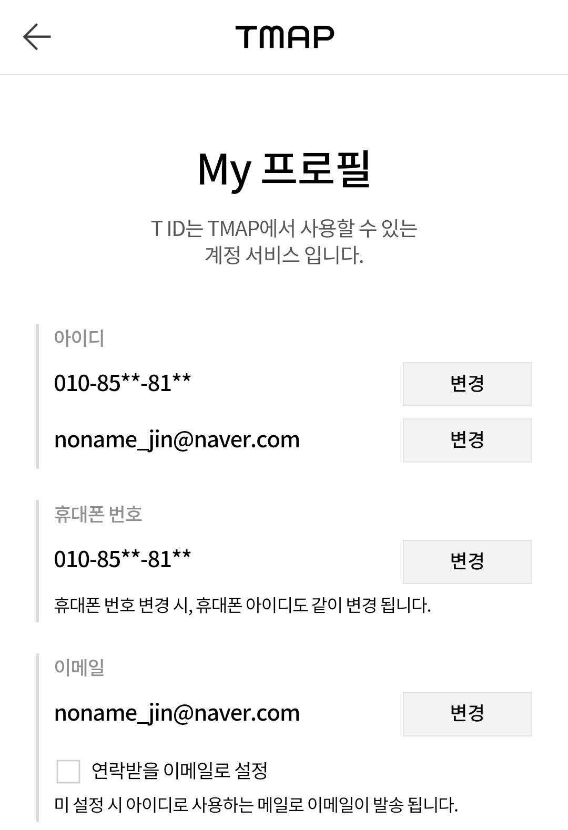
[SECaas] 정보구조도+기능정의서
Last Update : 2023-09-13 |  | Writer : 황예진

구분 | Depth1 | Depth2 | 필요 기능 |  | 관리자연동 | 비고

웹 |  |  | 세계지도로 시각화, 메인페이지, IP기반테이블, 국가기반차트 버튼, 인사이트 버튼 | 메인화면이 시작될때 세계지도가 보여지도록 한다 사이드바를 통해 각각의 페이지를 보여준다 1) 메인버튼 - 세계지도 시각화를 보여준다 2) IP기반 테이블 버튼 - IP를 기반으로 한 각 국가별 테이블을 보여준다 3) 국가기반 차트 버튼 - 악성IP를 각 국가별 파이차트로 보여준다 세계지도 우측상단 버튼을 통해 인사이트를 보여준다 | -

common coltrol
개발 규칙

 |  | 국가기반 차트 |  | 인사이트

 |  | 세계지도 시각화 |  | IP기반 테이블

변수명 | 카멜표기
국가 | Nation | 국가코드 | Nc
악성IP | AntiIp | 위도 | Lat
시작IP | SnIp | 경도 | Lon
끝IP | EnIp

